Foglio1
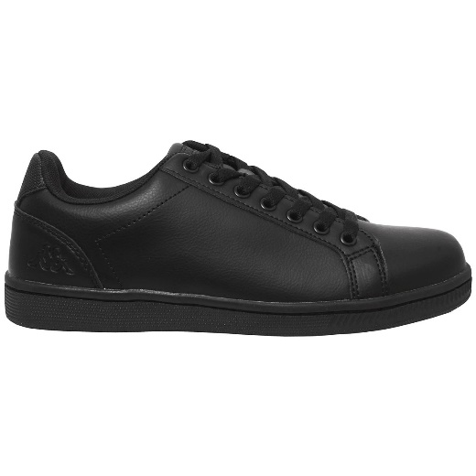
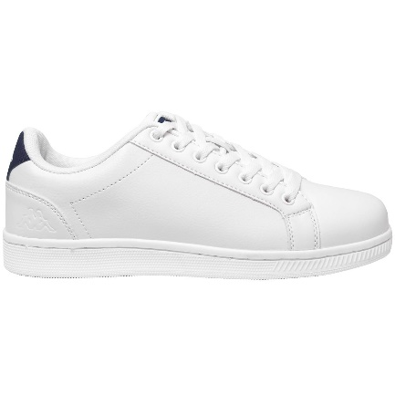
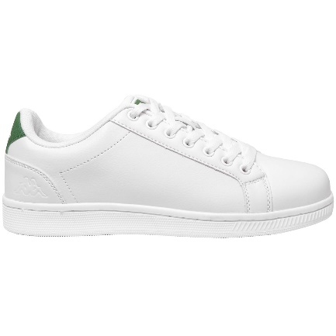
COLORE | 37 | 38 | 39 | 40 | 41 | 42 | 43 | 44 | 45 | 46 | tot
917 black |  |  |  |  | 112 | 192 | 93 | 87 | 96 | 113 | 693
914 wh blue | 100 | 122 | 127 | 125 | 231 | 117 | 244 | 221 | 65 | 39 | 1391
915 wh green | 102 | 161 | 128 | 93 | 145 | 129 | 211 | 135 | 42 | 48 | 1194
 | 202 | 283 | 255 | 218 | 488 | 438 | 548 | 443 | 203 | 200 | 3278

